Planilha1
A | (AvB)->(CvD)
 |  | A | B | C | D | AvB | CvD | (AvB)->(CvD) | ~(AvB)v(CvD)
 |  | V | V | V | V | V | V | V
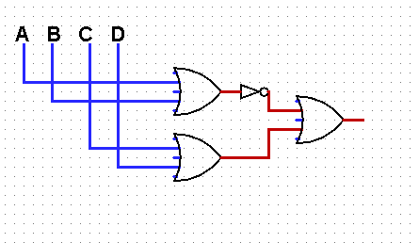
 |  | V | V | V | F | V | V | V
 |  | V | V | F | V | V | V | V
 |  | V | V | F | F | V | F | F
 |  | V | F | V | V | V | V | V
 |  | V | F | V | F | V | V | V
 |  | V | F | F | V | V | V | V
 |  | V | F | F | F | V | F | F
 |  | F | V | V | V | V | V | V
 |  | F | V | V | F | V | V | V
 |  | F | V | F | V | V | V | V
 |  | F | V | F | F | V | F | F
 |  | F | F | V | V | F | V | V
 |  | F | F | V | F | F | V | V
 |  | F | F | F | V | F | V | V
 |  | F | F | F | F | F | F | V

B | (A^B)->(CvD)
 |  | A | B | C | D | A^B | CvD | (A^B)->(CvD) | ~(A^B)v(CvD)
 |  | V | V | V | V | V | V | V
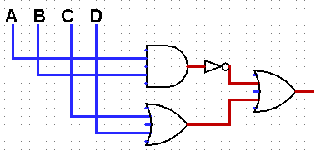
 |  | V | V | V | F | V | V | V
 |  | V | V | F | V | V | V | V
 |  | V | V | F | F | V | F | F
 |  | V | F | V | V | F | V | V
 |  | V | F | V | F | F | V | V
 |  | V | F | F | V | F | V | V
 |  | V | F | F | F | F | F | V
 |  | F | V | V | V | F | V | V
 |  | F | V | V | F | F | V | V
 |  | F | V | F | V | F | V | V
 |  | F | V | F | F | F | F | V
 |  | F | F | V | V | F | V | V
 |  | F | F | V | F | F | V | V
 |  | F | F | F | V | F | V | V
 |  | F | F | F | F | F | F | V

C | (AvB)->(C^D)
 |  | A | B | C | D | AvB | C^D | (AvB)->(C^D) | ~(AvB)v(C^D)
 |  | V | V | V | V | V | V | V
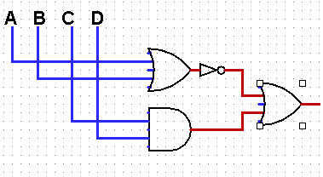
 |  | V | V | V | F | V | F | F
 |  | V | V | F | V | V | F | F
 |  | V | V | F | F | V | F | F
 |  | V | F | V | V | V | V | V
 |  | V | F | V | F | V | F | F
 |  | V | F | F | V | V | F | F
 |  | V | F | F | F | V | F | F
 |  | F | V | V | V | V | V | V
 |  | F | V | V | F | V | F | F
 |  | F | V | F | V | V | F | F
 |  | F | V | F | F | V | F | F
 |  | F | F | V | V | F | V | V
 |  | F | F | V | F | F | F | V
 |  | F | F | F | V | F | F | V
 |  | F | F | F | F | F | F | V

D | (A^B)->(C^D)
 |  | A | B | C | D | A^B | C^D | (A^B)->(C^D) | ~(A^B)v(C^D)
 |  | V | V | V | V | V | V | V
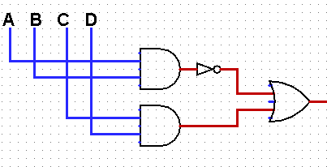
 |  | V | V | V | F | V | F | F
 |  | V | V | F | V | V | F | F
 |  | V | V | F | F | V | F | F
 |  | V | F | V | V | F | V | V
 |  | V | F | V | F | F | F | V
 |  | V | F | F | V | F | F | V
 |  | V | F | F | F | F | F | V
 |  | F | V | V | V | F | V | V
 |  | F | V | V | F | F | F | V
 |  | F | V | F | V | F | F | V
 |  | F | V | F | F | F | F | V
 |  | F | F | V | V | F | V | V
 |  | F | F | V | F | F | F | V
 |  | F | F | F | V | F | F | V
 |  | F | F | F | F | F | F | V

E | (~AvB)->(CvD)
 |  | A | B | C | D | ~AvB | CvD | (~AvB)->(CvD) | ~(~AvB)v(CvD)
 |  | V | V | V | V | V | V | V
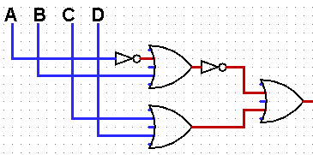
 |  | V | V | V | F | V | F | F
 |  | V | V | F | V | V | F | F
 |  | V | V | F | F | V | F | F
 |  | V | F | V | V | F | V | V
 |  | V | F | V | F | F | F | V
 |  | V | F | F | V | F | F | V
 |  | V | F | F | F | F | F | V
 |  | F | V | V | V | V | V | V
 |  | F | V | V | F | V | F | F
 |  | F | V | F | V | V | F | F
 |  | F | V | F | F | V | F | F
 |  | F | F | V | V | V | V | V
 |  | F | F | V | F | V | F | F
 |  | F | F | F | V | V | F | F
 |  | F | F | F | F | V | F | F

F | (A^B)->(~C^D)
 |  | A | B | C | D | A^B | ~C^D | (A^B)->(~C^D) | ~(A^B)v(~C^D)
 |  | V | V | V | V | V | F | F
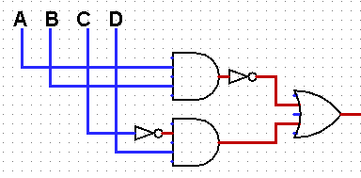
 |  | V | V | V | F | V | F | F
 |  | V | V | F | V | V | V | V
 |  | V | V | F | F | V | F | F
 |  | V | F | V | V | F | F | V
 |  | V | F | V | F | F | F | V
 |  | V | F | F | V | F | V | V
 |  | V | F | F | F | F | F | V
 |  | F | V | V | V | F | F | V
 |  | F | V | V | F | F | F | V
 |  | F | V | F | V | F | V | V
 |  | F | V | F | F | F | F | V
 |  | F | F | V | V | F | F | V
 |  | F | F | V | F | F | F | V
 |  | F | F | F | V | F | V | V
 |  | F | F | F | F | F | F | V

G | (AvB)->(~C^~D)
 |  | A | B | C | D | AvB | (~C^~D) | (AvB)->(~C^~D) | ~(AvB)v(~C^~D)
 |  | V | V | V | V | V | F | F
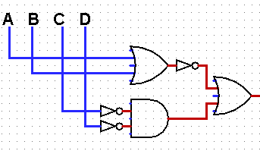
 |  | V | V | V | F | V | F | F
 |  | V | V | F | V | V | F | F
 |  | V | V | F | F | V | V | V
 |  | V | F | V | V | V | F | F
 |  | V | F | V | F | V | F | F
 |  | V | F | F | V | V | F | F
 |  | V | F | F | F | V | V | V
 |  | F | V | V | V | V | F | F
 |  | F | V | V | F | V | F | F
 |  | F | V | F | V | V | F | F
 |  | F | V | F | F | V | V | V
 |  | F | F | V | V | F | F | V
 |  | F | F | V | F | F | F | V
 |  | F | F | F | V | F | F | V
 |  | F | F | F | F | F | V | V

H | (~A^~B)->(~C^D)
 |  | A | B | C | D | (~A^~B) | (~C^D) | (~A^~B)->(~C^D) | ~(~A^~B)v(~C^D)
 |  | V | V | V | V | F | F | V
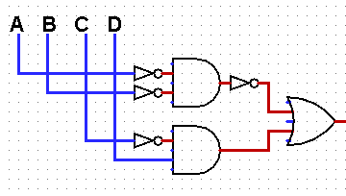
 |  | V | V | V | F | F | F | V
 |  | V | V | F | V | F | V | V
 |  | V | V | F | F | F | F | V
 |  | V | F | V | V | F | F | V
 |  | V | F | V | F | F | F | V
 |  | V | F | F | V | F | V | V
 |  | V | F | F | F | F | F | V
 |  | F | V | V | V | F | F | V
 |  | F | V | V | F | F | F | V
 |  | F | V | F | V | F | V | V
 |  | F | V | F | F | F | F | V
 |  | F | F | V | V | V | F | F
 |  | F | F | V | F | V | F | F
 |  | F | F | F | V | V | V | V
 |  | F | F | F | F | V | F | F

I | (A->B)v(CvD)
 |  | A | B | C | D | (A->B) | CvD | (A->B)v(C->D) | ~(~AvB)v(~CvD)
 |  | V | V | V | V | V | V | V
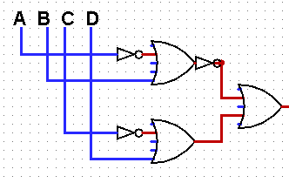
 |  | V | V | V | F | V | F | V
 |  | V | V | F | V | V | F | V
 |  | V | V | F | F | V | F | V
 |  | V | F | V | V | F | V | V
 |  | V | F | V | F | F | F | F
 |  | V | F | F | V | F | F | V
 |  | V | F | F | F | F | F | V
 |  | F | V | V | V | V | V | V
 |  | F | V | V | F | V | F | V
 |  | F | V | F | V | V | F | V
 |  | F | V | F | F | V | F | V
 |  | F | F | V | V | V | V | V
 |  | F | F | V | F | V | F | V
 |  | F | F | F | V | V | F | V
 |  | F | F | F | F | V | F | V

J | (A^B)^(C->D)
 |  | A | B | C | D | (A^B) | (C->D) | (A^B)^(C->D) | (A^B)^(~CvD)
 |  | V | V | V | V | V | V | V
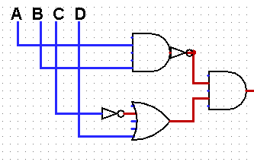
 |  | V | V | V | F | V | F | F
 |  | V | V | F | V | V | V | V
 |  | V | V | F | F | V | V | V
 |  | V | F | V | V | F | V | F
 |  | V | F | V | F | F | F | F
 |  | V | F | F | V | F | V | F
 |  | V | F | F | F | F | V | F
 |  | F | V | V | V | F | V | F
 |  | F | V | V | F | F | F | F
 |  | F | V | F | V | F | V | F
 |  | F | V | F | F | F | V | F
 |  | F | F | V | V | F | V | F
 |  | F | F | V | F | F | F | F
 |  | F | F | F | V | F | V | F
 |  | F | F | F | F | F | V | F

K | (A->B)^(C->D)
 |  | A | B | C | D | (A->B) | (C->D) | (A->B)^(C->D) | (~AvB)^(~CvD)
 |  | V | V | V | V | V | V | V
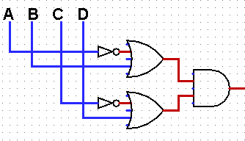
 |  | V | V | V | F | V | F | F
 |  | V | V | F | V | V | V | V
 |  | V | V | F | F | V | V | V
 |  | V | F | V | V | F | V | F
 |  | V | F | V | F | F | F | F
 |  | V | F | F | V | F | V | F
 |  | V | F | F | F | F | V | F
 |  | F | V | V | V | V | V | V
 |  | F | V | V | F | V | F | F
 |  | F | V | F | V | V | V | V
 |  | F | V | F | F | V | V | V
 |  | F | F | V | V | V | V | V
 |  | F | F | V | F | V | F | F
 |  | F | F | F | V | V | V | V
 |  | F | F | F | F | V | V | V

L | (A->B)v(C->D)
 |  | A | B | C | D | (A->B) | (C->D) | (A->B)v(C->D) | ~(~AvB)v(~CvD)
 |  | V | V | V | V | V | V | V
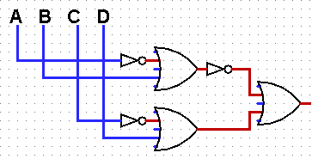
 |  | V | V | V | F | V | F | V
 |  | V | V | F | V | V | V | V
 |  | V | V | F | F | V | V | V
 |  | V | F | V | V | F | V | V
 |  | V | F | V | F | F | F | F
 |  | V | F | F | V | F | V | V
 |  | V | F | F | F | F | V | V
 |  | F | V | V | V | V | V | V
 |  | F | V | V | F | V | F | V
 |  | F | V | F | V | V | V | V
 |  | F | V | F | F | V | V | V
 |  | F | F | V | V | V | V | V
 |  | F | F | V | F | V | F | V
 |  | F | F | F | V | V | V | V
 |  | F | F | F | F | V | V | V

M | (~A->B)v(C->D)
 |  | A | B | C | D | (~A->B) | (C->D) | (~A->B)v(C->D) | (~(~A)vB)v(~CvD)
 |  | V | V | V | V | V | V | V
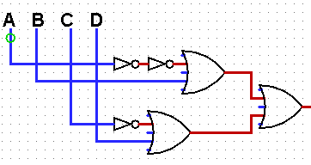
 |  | V | V | V | F | V | F | V
 |  | V | V | F | V | V | V | V
 |  | V | V | F | F | V | V | V
 |  | V | F | V | V | V | V | V
 |  | V | F | V | F | V | F | V
 |  | V | F | F | V | V | V | V
 |  | V | F | F | F | V | V | V
 |  | F | V | V | V | V | V | V
 |  | F | V | V | F | V | F | V
 |  | F | V | F | V | V | V | V
 |  | F | V | F | F | V | V | V
 |  | F | F | V | V | F | V | V
 |  | F | F | V | F | F | F | F
 |  | F | F | F | V | F | V | V
 |  | F | F | F | F | F | V | V

N | (A->B)^(~C->D)
 |  | A | B | C | D | (A->B) | (~C->D) | (A->B)^(~C->D) | (~AvB)^(~(~C)vD)
 |  | V | V | V | V | V | V | V
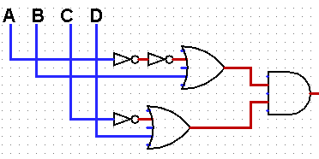
 |  | V | V | V | F | V | V | V
 |  | V | V | F | V | V | V | V
 |  | V | V | F | F | V | F | F
 |  | V | F | V | V | F | V | F
 |  | V | F | V | F | F | V | F
 |  | V | F | F | V | F | V | F
 |  | V | F | F | F | F | F | F
 |  | F | V | V | V | V | V | V
 |  | F | V | V | F | V | V | V
 |  | F | V | F | V | V | V | V
 |  | F | V | F | F | V | F | F
 |  | F | F | V | V | V | V | V
 |  | F | F | V | F | V | V | V
 |  | F | F | F | V | V | V | V
 |  | F | F | F | F | V | F | F

O | (A->B)->(~C^~D)
 |  | A | B | C | D | (A->B) | (~C^~D) | (A->B)->(~C^~D) | ~(~AvB)v(~C^~D)
 |  | V | V | V | V | V | F | F
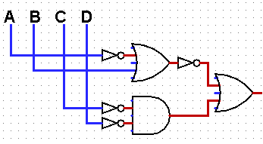
 |  | V | V | V | F | V | F | F
 |  | V | V | F | V | V | F | F
 |  | V | V | F | F | V | V | V
 |  | V | F | V | V | F | F | V
 |  | V | F | V | F | F | F | V
 |  | V | F | F | V | F | F | V
 |  | V | F | F | F | F | V | V
 |  | F | V | V | V | V | F | F
 |  | F | V | V | F | V | F | F
 |  | F | V | F | V | V | F | F
 |  | F | V | F | F | V | V | V
 |  | F | F | V | V | V | F | F
 |  | F | F | V | F | V | F | F
 |  | F | F | F | V | V | F | F
 |  | F | F | F | F | V | V | V

P | (~A->~B)->(~C->D)
 |  | A | B | C | D | (~A->~B) | (~C->D) | (~A->~B)->(~C->D) | ~(~(~A)v~B)v(~(~C)vD)
 |  | V | V | V | V | V | V | V
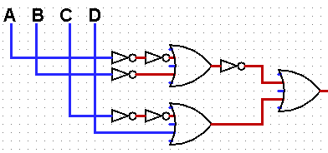
 |  | V | V | V | F | V | V | V
 |  | V | V | F | V | V | V | V
 |  | V | V | F | F | V | F | F
 |  | V | F | V | V | V | V | V
 |  | V | F | V | F | V | V | V
 |  | V | F | F | V | V | V | V
 |  | V | F | F | F | V | F | F
 |  | F | V | V | V | F | V | V
 |  | F | V | V | F | F | V | V
 |  | F | V | F | V | F | V | V
 |  | F | V | F | F | F | F | V
 |  | F | F | V | V | V | V | V
 |  | F | F | V | F | V | V | V
 |  | F | F | F | V | V | V | V
 |  | F | F | F | F | V | F | F

